Arena
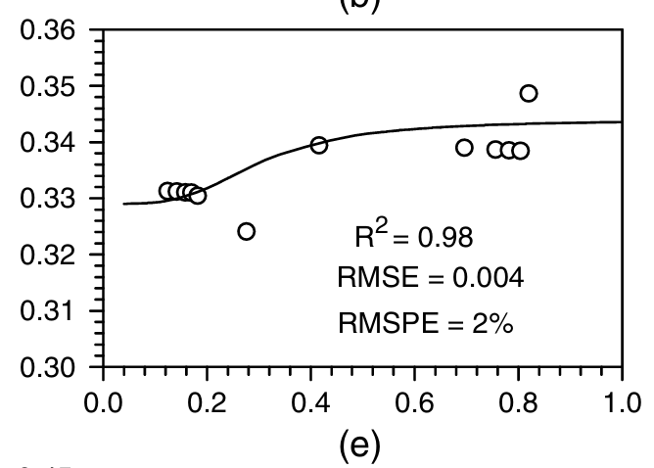
Arena Proctor Estándar
Arena Proctor Estándar
 | Resultados Proctor |  |  |  |  |  |  |  |  |  |  |  | Humedad |  |  |  |  |  | Analisis SSW |  |  |  |  |  | RESULTADOS ARENA
 | Proctor | Molde | M_m | V_m | M_m+M_s_h | M_s_h | Humedad | ρ_hum | ρ_dry | GS | e | Saturación | M_t | M__t+M_s_h | M__t+M_s_d | Humedad |  |  | TOF1 | TOF2 | TOF3 | TOF4 | TOF5 | TOF_Prom | ρ_dry | Humedad | TOF_Prom | Saturación | Poisson | Mod E
 | [-] | [-] | [g] | [cm3] | [g] | [g] | [%] | [g/cm3] | [g/cm3] | - | - | % | [g] | [g] | [g] | [%] |  |  | [s] | [s] | [s] | [s] | [s] | [s] | [g/cm3] | [%] | [s] | [%] | [-] | [Mpa]
Densidad Seca VS TOF - Arena (Humedad)
1.8947397052 | 0.0025312994394
1.9348444371 | 0.0019180062111
1.9660781434 | 0.0021328541573
1.9576916183 | 0.0026328639231
1.8960009901 | 0.0020547276314
2.0166906733 | 0.0016094064337
2.0460168732 | 0.0013515888982
2.0548768021 | 0.0013125256353
2.056145868 | 0.0022891072091
1.9724273059 | 0.0027227094279
2.0788260713 | 0.0021914490517
2.1232785944 | 0.001546905213
2.1289019997 | 0.00150784195
2.0642917652 | 0.0022617629251
Estándar | Estandar | M5 | 3577 | 939.61803068 | 5493.2 | 1916.2 | 7.63% | 2.0393393245 | 1.8947397052 | 2.65 | 0.39860899773 | 50.74% | 18.78 | 69.27 | 65.69 | 7.63% | Óptimo |  | 0.0025586437235 | 0.0024023906717 | 0.0025977069865 | 0.002539112092 | 0.0025586437235 | 0.0025 | 1.8947397052 | 7.63% | 0.0025312994394 | 50.74% | 0.342 | 2.528
 | Estandar | M6 | 3550.8 | 939.61803068 | 5543.4 | 1992.6 | 9.60% | 2.1206489605 | 1.9348444371 | 2.65 | 0.36961915347 | 68.85% | 17.87 | 60.67 | 56.92 | 9.60% | % Humedad | Densidad Seca | 0.0020312896736 | 0.0018945682533 | 0.0018750366218 | 0.0018945682533 | 0.0018945682533 | 0.0019 | 1.9348444371 | 9.60% | 0.0019180062111 | 68.85% | 0.342 | 23.642
 | Estandar | M7 | 3564.6 | 939.61803068 | 5632.8 | 2068.2 | 11.95% | 2.2011071866 | 1.9660781434 | 2.65 | 0.34786097334 | 91.07% | 17.45 | 59.5 | 55.01 | 11.95% | 11.20% | 1.965 | 0.002168011094 | 0.0021875427254 | 0.0021094161995 | 0.0021094161995 | 0.0020898845681 | 0.0021 | 1.9660781434 | 11.95% | 0.0021328541573 | 91.07% | 0.344 | 10.792
 | Estandar | M8 | 3595.2 | 939.61803068 | 5676.8 | 2081.6 | 13.16% | 2.2153683008 | 1.9576916183 | 2.65 | 0.35363505428 | 98.63% | 17.9 | 65.53 | 59.99 | 13.16% |  |  | 0.0027148967753 | 0.0026367702494 | 0.0025977069865 | 0.002578175355 | 0.0026367702494 | 0.0026 | 1.9576916183 | 13.16% | 0.0026328639231 | 98.63% | 0.344 | 1.743
 | Estandar | M5 | 3577 | 939.61803068 | 5614.8 | 2037.8 | 14.39% | 2.1687536142 | 1.8960009901 | 2.65 | 0.39767859503 | 95.86% | 19.11 | 89.4 | 80.56 | 14.39% |  |  | 0.0020898845681 | 0.0020508213051 | 0.0020117580422 | 0.0020703529366 | 0.0020508213051 | 0.0021 | 1.8960009901 | 14.39% | 0.0020547276314 | 95.86% | 0.344 | 14.349
Arena Proctor Modificado
Arena Proctor Modificado
Densidad Seca VS TOF - Arena (Saturación)
1.8947397052 | 0.0025312994394
1.9348444371 | 0.0019180062111
1.9660781434 | 0.0021328541573
1.9576916183 | 0.0026328639231
1.8960009901 | 0.0020547276314
2.0166906733 | 0.0016094064337
2.0460168732 | 0.0013515888982
2.0548768021 | 0.0013125256353
2.056145868 | 0.0022891072091
1.9724273059 | 0.0027227094279
2.0788260713 | 0.0021914490517
2.1232785944 | 0.001546905213
2.1289019997 | 0.00150784195
2.0642917652 | 0.0022617629251
Modificado | Modificado | M1 | 3579 | 939.61803068 | 5582.2 | 2003.2 | 5.71% | 2.1319301403 | 2.0166906733 | 2.65 | 0.31403394437 | 48.22% | 18.99 | 52.29 | 50.49 | 5.714% | Óptimo |  | 0.0018555049903 | 0.0016015937811 | 0.0015625305182 | 0.0015039356237 | 0.0015234672552 | 0.0016 | 2.0166906733 | 5.71% | 0.0016094064337 | 48.22% | 0.342 | 72.820
 | Modificado | M2 | 3573.4 | 939.61803068 | 5629.4 | 2056 | 6.95% | 2.1881231872 | 2.0460168732 | 2.65 | 0.29519948474 | 62.35% | 16.7 | 44.57 | 42.76 | 6.946% | % Humedad | Densidad Seca | 0.0014844039923 | 0.0013281509404 | 0.0012890876775 | 0.0013672142034 | 0.0012890876775 | 0.0014 | 2.0460168732 | 6.95% | 0.0013515888982 | 62.35% | 0.342 | 191.117
 | Modificado | M3 | 3555.8 | 939.61803068 | 5668 | 2112.2 | 9.40% | 2.2479347256 | 2.0548768021 | 2.65 | 0.28961502569 | 85.97% | 17.65 | 51.65 | 48.73 | 9.395% | 9.40% | 2.065 | 0.0013281509404 | 0.001308619309 | 0.001308619309 | 0.001308619309 | 0.001308619309 | 0.0013 | 2.0548768021 | 9.40% | 0.0013125256353 | 85.97% | 0.344 | 221.540
 | Modificado | M4 | 3981.6 | 939.61803068 | 6126 | 2144.4 | 10.99% | 2.2822039701 | 2.056145868 | 2.65 | 0.28881906739 | 100.88% | 18.57 | 53.4 | 49.95 | 10.994% |  |  | 0.0023633274087 | 0.0023242641458 | 0.0022266059884 | 0.0022852008828 | 0.0022461376199 | 0.0023 | 2.056145868 | 10.99% | 0.0022891072091 | 100.88% | 0.344 | 6.105
 | Modificado | M6 | 3580.8 | 939.61803068 | 5682 | 2101.2 | 13.37% | 2.2362278409 | 1.9724273059 | 2.65 | 0.34352226417 | 103.17% | 16.64 | 79.2 | 71.82 | 13.37% |  |  | 0.0028516181957 | 0.0027344284068 | 0.0026172386179 | 0.0026758335124 | 0.0027344284068 | 0.0027 | 1.9724273059 | 13.37% | 0.0027227094279 | 103.17% | 0.344 | 1.256
Arena Proctor Modificado 56
Arena Proctor Modificado 56
56/Modificado | MOD 56 | M1 | 3579 | 939.61803068 | 5621 | 2042 | 4.54% | 2.1732235157 | 2.0788260713 | 2.65 | 0.2747579206 | 43.80% | 15.98 | 47.29 | 45.93 | 4.541% | Óptimo |  | 0.0020312896736 | 0.0019922264107 | 0.0023047325143 | 0.0023047325143 | 0.0023242641458 | 0.0022 | 2.0788260713 | 4.54% | 0.0021914490517 | 43.80% | 0.340 | 8.734
 | MOD 56 | M2 | 3543.4 | 939.61803068 | 5694.2 | 2150.8 | 7.81% | 2.2890152485 | 2.1232785944 | 2.65 | 0.24806985149 | 83.38% | 23.21 | 55.39 | 53.06 | 7.806% | % Humedad | Densidad Seca | 0.001679720307 | 0.0015234672552 | 0.0015234672552 | 0.0015039356237 | 0.0015039356237 | 0.0015 | 2.1232785944 | 7.81% | 0.001546905213 | 83.38% | 0.344 | 91.418
 | MOD 56 | M3 | 3555.8 | 939.61803068 | 5754.4 | 2198.6 | 9.91% | 2.3398869841 | 2.1289019997 | 2.65 | 0.24477312735 | 107.29% | 19.21 | 52.37 | 49.38 | 9.911% | 8.05% | 2.135 | 0.0015234672552 | 0.0015039356237 | 0.0015039356237 | 0.0015039356237 | 0.0015039356237 | 0.0015 | 2.1289019997 | 9.91% | 0.00150784195 | 107.29% | 0.344 | 105.634
 | MOD 56 | M4 | 3981.6 | 939.61803068 | 6144.8 | 2163.2 | 11.53% | 2.3022121004 | 2.0642917652 | 2.65 | 0.28373326131 | 107.65% | 19.77 | 59.54 | 55.43 | 11.526% |  |  | 0.0023242641458 | 0.0022461376199 | 0.0022266059884 | 0.0022656692514 | 0.0022461376199 | 0.0023 | 2.0642917652 | 11.53% | 0.0022617629251 | 107.65% | 0.344 | 6.745

Base
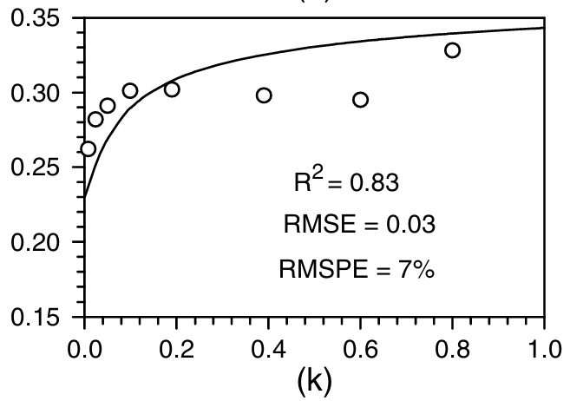
Densidad Seca VS TOF - Base (Humedad)
2.0593635991 | 0.0020547276314
1.9929986354 | 0.003570382234
1.9530325788 | 0.0019414441688
2.0546546965 | 0.0024805171976
1.9815088937 | 0.0017734721381
2.1293573555 | 0.00089845504795
2.1900756809 | 0.0010273638157
2.1781200579 | 0.0019375378425
2.1033268648 | 0.0033203773511
2.1408741364 | 0.0012343991094
2.0995080743 | 0.0023242641458
2.0225013971 | 0.0030977167523
2.1362783313 | 0.0033828785718
2.2428335183 | 0.001084005547
Base Proctor Estandar
Base Proctor Estandar
 | Resultados Proctor |  |  |  |  |  |  |  |  |  |  |  | Humedad |  |  |  |  |  | Analisis SSW |  |  |  |  |  | RESULTADOS BASE
 | Proctor | Molde | M_m | V_m | M_m+M_s_h | M_s_h | Humedad | ρ_hum | ρ_dry | GS | e | Saturación | M_t | M__t+M_s_h | M__t+M_s_d | Humedad |  |  | TOF1 | TOF2 | TOF3 | TOF4 | TOF5 | TOF_Prom | ρ_dry | Humedad | TOF_Prom | Saturación | Poisson | Mod E
 | [-] | [-] | [g] | [cm3] | [g] | [g] | [%] | [g/cm3] | [g/cm3] | - | - | % | [g] | [g] | [g] | [%] |  |  | [s] | [s] | [s] | [s] | [s] | [s] | [g/cm3] | [%] | [s] | [%] | [-] | [Mpa]
Estándar | Estandar | M1 | 3579 | 939.61803068 | 5719.4 | 2140.4 | 10.61% | 2.2779469211 | 2.0593635991 | 2.65 | 0.28680530296 | 98.07% | 19.24 | 64.99 | 60.6 | 10.61% | Óptimo |  | 0.0020703529366 | 0.0020312896736 | 0.0020703529366 | 0.0020117580421 | 0.0020898845681 | 0.0021 | 2.0593635991 | 10.61% | 0.0020547276314 | 98.07% | 0.340 | 14.37
 | Estandar | M2 | 3573.4 | 939.61803068 | 5683.8 | 2110.4 | 12.70% | 2.2460190536 | 1.9929986354 | 2.65 | 0.32965469866 | 102.06% | 19.04 | 91.83 | 83.63 | 12.70% | % Humedad | Densidad Seca | 0.0037696048751 | 0.0035156936659 | 0.0039063262954 | 0.0029688079845 | 0.0036914783492 | 0.0036 | 1.9929986354 | 12.70% | 0.003570382234 | 102.06% | 0.340 | 0.06
 | Estandar | M3 | 3555.8 | 939.61803068 | 5505.8 | 1950 | 6.26% | 2.0753113886 | 1.9530325788 | 2.65 | 0.35686420634 | 46.49% | 18.94 | 73.42 | 70.21 | 6.26% | 10.00% | 2.060 | 0.0022070743569 | 0.0019726947792 | 0.0018750366218 | 0.0018750366218 | 0.0017773784644 | 0.0019 | 1.9530325788 | 6.26% | 0.0019414441688 | 46.49% | 0.330 | 21.81
 | Estandar | M4 | 3981.6 | 939.61803068 | 6124 | 2142.4 | 10.97% | 2.2800754456 | 2.0546546965 | 2.65 | 0.28975443147 | 100.34% | 17.25 | 66.61 | 61.73 | 10.97% |  |  | 0.0024609855661 | 0.0024609855661 | 0.0024609855661 | 0.0024805171976 | 0.002539112092 | 0.0025 | 2.0546546965 | 10.97% | 0.0024805171976 | 100.34% | 0.340 | 3.05
 | Estandar | M7 | 3564.6 | 939.61803068 | 5554.8 | 1990.2 | 6.89% | 2.1180947311 | 1.9815088937 | 2.65 | 0.33736467622 | 54.14% | 19.05 | 81.7 | 77.66 | 6.89% |  |  | 0.0018359733589 | 0.0017969100959 | 0.0018359733589 | 0.00171878357 | 0.001679720307 | 0.0018 | 1.9815088937 | 6.89% | 0.0017734721381 | 54.14% | 0.330 | 40.19
Base Proctor Modificado
Base Proctor Modificado
Densidad Seca VS TOF - Base (Saturación)
2.0593635991 | 0.0020547276314
1.9929986354 | 0.003570382234
1.9530325788 | 0.0019414441688
2.0546546965 | 0.0024805171976
1.9815088937 | 0.0017734721381
2.1293573555 | 0.00089845504795
2.1900756809 | 0.0010273638157
2.1781200579 | 0.0019375378425
2.1033268648 | 0.0033203773511
2.1408741364 | 0.0012343991094
2.0995080743 | 0.0023242641458
2.0225013971 | 0.0030977167523
2.1362783313 | 0.0033828785718
Modificado | Modificado | M5 | 3597 | 939.61803068 | 5665.4 | 2068.4 | 3.38% | 2.2013200391 | 2.1293573555 | 2.65 | 0.24450693688 | 20.37% | 19.4 | 55.19 | 54.02 | 3.380% | Óptimo |  | 0.00095704994238 | 0.00091798667943 | 0.00087892341647 | 0.00087892341647 | 0.00085939178499 | 0.0009 | 2.1293573555 | 3.38% | 0.00089845504795 | 20.37% | 0.330 | 1647.12
 | Modificado | M6 | 3560.8 | 939.61803068 | 5733 | 2172.2 | 5.56% | 2.3117904607 | 2.1900756809 | 2.65 | 0.21000384742 | 51.20% | 18.45 | 47.7 | 46.16 | 5.558% | % Humedad | Densidad Seca | 0.0010547080998 | 0.0010547080998 | 0.00097658157386 | 0.0010156448368 | 0.0010351764683 | 0.0010 | 2.1900756809 | 5.56% | 0.0010273638157 | 51.20% | 0.340 | 805.32
 | Modificado | M7 | 3564.6 | 939.61803068 | 5793 | 2228.4 | 8.88% | 2.3716019992 | 2.1781200579 | 2.65 | 0.21664551522 | 90.31% | 16.96 | 57.9 | 54.56 | 8.883% | 7.25% | 2.200 | 0.002168011094 | 0.0018750366218 | 0.0018750366218 | 0.0018750366218 | 0.0018945682533 | 0.0019 | 2.1781200579 | 8.88% | 0.0019375378425 | 90.31% | 0.340 | 22.03
 | Modificado | M8 | 3575.2 | 939.61803068 | 5776 | 2200.8 | 11.36% | 2.342228361 | 2.1033268648 | 2.65 | 0.25990878753 | 100.51% | 18.35 | 74.92 | 69.15 | 11.358% |  |  | 0.0036133518233 | 0.0035938201918 | 0.0027539600383 | 0.0028711498271 | 0.0037696048751 | 0.0033 | 2.1033268648 | 11.36% | 0.0033203773511 | 100.51% | 0.340 | 0.14
Base Proctor Modificado
Base Proctor Modificado
56/Modificado | MOD 56 | M1 | 3579 | 939.61803068 | 5672.6 | 2093.6 | 4.08% | 2.2281394478 | 2.1408741364 | 2.65 | 0.23781214176 | 45.42% | 17.77 | 60.41 | 58.74 | 4.076% | Óptimo |  | 0.001269556046 | 0.0012304927831 | 0.0012304927831 | 0.0012109611516 | 0.0012304927831 | 0.0012 | 2.1408741364 | 4.08% | 0.0012343991094 | 45.42% | 0.330 | 298.80
 | MOD 56 | M2 | 3573.4 | 939.61803068 | 5620.8 | 2047.4 | 3.78% | 2.1789705318 | 2.0995080743 | 2.65 | 0.26220043275 | 38.25% | 18.18 | 61.78 | 60.19 | 3.785% | % Humedad | Densidad Seca | 0.0024219223032 | 0.0023828590402 | 0.0022852008828 | 0.0022656692514 | 0.0022656692514 | 0.0023 | 2.0995080743 | 3.78% | 0.0023242641458 | 38.25% | 0.330 | 5.41
 | MOD 56 | M3 | 3555.8 | 939.61803068 | 5638.8 | 2083 | 9.61% | 2.2168582679 | 2.0225013971 | 2.65 | 0.31025867466 | 82.08% | 19.31 | 75.2 | 70.3 | 9.610% | 6.60% | 2.260 | 0.0030859977734 | 0.0031250610363 | 0.0031445926678 | 0.0030859977734 | 0.0030469345104 | 0.0031 | 2.0225013971 | 9.61% | 0.0030977167523 | 82.08% | 0.340 | 0.32
 | MOD 56 | M4 | 3981.6 | 939.61803068 | 6166.6 | 2185 | 8.85% | 2.3254130175 | 2.1362783313 | 2.65 | 0.2404750641 | 97.56% | 18.95 | 75.63 | 71.02 | 8.853% |  |  | 0.0032031875623 | 0.0033594406141 | 0.0032422508252 | 0.0033399089826 | 0.0037696048751 | 0.0034 | 2.1362783313 | 8.85% | 0.0033828785718 | 97.56% | 0.340 | 0.11
 | Modificado | M8 | 3575.2 | 939.61803068 | 5800.8 | 2225.6 | 5.61% | 2.3686220649 | 2.2428335183 | 2.65 | 0.18154110786 | 81.87% | 18.54 | 48.48 | 46.89 | 5.608% |  |  | 0.0010937713627 | 0.0010742397312 | 0.0010937713627 | 0.0010742397312 |  | 0.0011 | 2.2428335183 | 5.61% | 0.001084005547 | 81.87% | 0.340 | 597.49

Caolin
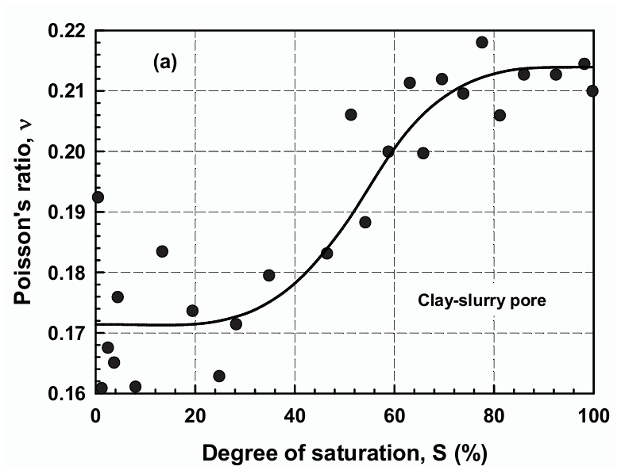
Caolin Proctor Estandar (TOF)
Caolin Proctor Estandar (Mod E)
Densidad Seca VS TOF - Limo (Humedad)
1.660557081 | 0.00153
1.661585943 | 0.00289
1.5068636992 | 0.00313
1.5747783227 | 0.00160
1.7415792674 | 0.00127
1.7894306168 | 0.00125
1.806194734 | 0.00146
1.6673281341 | 0.00130
1.5456713005 | 0.00178
1.7743615617 | 0.00121
1.8202988532 | 0.00110
1.7636738087 | 0.00140
1.6428250296 | 0.00230
 | Resultados Proctor Caolin |  |  |  |  |  |  |  |  |  |  |  | Humedad |  |  |  |  |  | Mediciones TOF |  |  |  |  |  | RESUMEN RESULTADOS CAOLIN
 | Proctor | Molde | M_m | V_m | M_m+M_s_h | M_s_h | Humedad | ρ_hum | ρ_dry | GS | e | Saturación | M_t | M__t+M_s_h | M__t+M_s_d | Humedad |  |  | TOF1 | TOF2 | TOF3 | TOF4 | TOF5 | TOF_Prom | ρ_dry | Humedad | TOF_Prom | Saturación | Poisson | Mod E
 | [-] | [-] | [g] | [cm3] | [g] | [g] | [%] | [g/cm3] | [g/cm3] | - | - | % | [g] | [g] | [g] | [%] |  |  | [s] | [s] | [s] | [s] | [s] | [s] | [g/cm3] | [%] | [s] | [%] | [-] | [Mpa]
Estándar | Estandar | M1 | 3579 | 939.61803068 | 5392.4 | 1813.4 | 16.22% | 1.9299331652 | 1.660557081 | 2.65 | 0.5958499893 | 72.15% | 18.26 | 45.27 | 41.5 | 16.22% | Óptimo |  | 0.0015429988867 | 0.0015234672552 | 0.0015429988867 | 0.0015039356237 | 0.0015234672552 | 0.0015273735815 | 1.660557081 | 16.22% | 0.00153 | 72.15% | 0.210 | 100.715
 | Estandar | M2 | 3573.4 | 939.61803068 | 5446.6 | 1873.2 | 19.98% | 1.9935760478 | 1.661585943 | 2.65 | 0.59486183135 | 89.01% | 17.77 | 54.34 | 48.25 | 19.98% | % Humedad | Densidad Seca | 0.0028320865642 | 0.0028906814586 | 0.0028516181957 | 0.0029688079845 | 0.0029102130901 | 0.0028906814586 | 1.661585943 | 19.98% | 0.00289 | 89.01% | 0.215 | 0.758
 | Estandar | M3 | 3575.8 | 939.61803068 | 5369.6 | 1793.8 | 26.69% | 1.9090736251 | 1.5068636992 | 2.65 | 0.75861957618 | 93.24% | 19.06 | 55.94 | 48.17 | 26.69% | 18.10% | 1.670 | 0.0031836559308 | 0.0030469345104 | 0.0032422508252 | 0.003027402879 |  | 0.0031250610364 | 1.5068636992 | 26.69% | 0.00313 | 93.24% | 0.215 | 0.327
 | Estandar | M4 | 3981.6 | 939.61803068 | 5634.4 | 1652.8 | 11.70% | 1.7590126477 | 1.5747783227 | 2.65 | 0.68277652909 | 45.41% | 18.47 | 49.5 | 46.25 | 11.70% |  |  | 0.0016211254126 | 0.0016015937811 | 0.0016015937811 | 0.0016015937811 | 0.0015820621497 | 0.0016015937811 | 1.5747783227 | 11.70% | 0.00160 | 45.41% | 0.180 | 77.674
Caolin Proctor Modificado (TOF)
Caolin Proctor Modificado (Mod E)
Densidad Seca VS TOF - Limo (Saturación)
1.660557081 | 0.00153
1.661585943 | 0.00289
1.5068636992 | 0.00313
1.5747783227 | 0.00160
1.7415792674 | 0.00127
1.7894306168 | 0.00125
1.806194734 | 0.00146
1.6673281341 | 0.00130
1.5456713005 | 0.00178
1.7743615617 | 0.00121
1.8202988532 | 0.00110
1.7636738087 | 0.00140
1.6428250296 | 0.00230
Modificado | Modificado | M5 | 3557 | 939.61803068 | 5367.4 | 1810.4 | 10.63% | 1.9267403784 | 1.7415792674 | 2.65 | 0.52160745682 | 54.01% | 18.84 | 51.41 | 48.28 | 10.632% | Óptimo |  | 0.0011914295201 | 0.0012109611516 | 0.0012890876775 | 0.0012500244145 | 0.0011523662572 | 0.001270 | 1.7415792674 | 10.63% | 0.00127 | 54.01% | 0.190 | 269.206
 | Modificado | M6 | 3580.8 | 939.61803068 | 5506.4 | 1925.6 | 14.52% | 2.0493433897 | 1.7894306168 | 2.65 | 0.48091799429 | 80.04% | 14.74 | 40.05 | 36.84 | 14.525% | % Humedad | Densidad Seca | 0.001269556046 | 0.001269556046 | 0.0012500244145 | 0.0012304927831 |  | 0.0012549073224 | 1.7894306168 | 14.52% | 0.00125 | 80.04% | 0.215 | 283.131
 | Modificado | M7 | 3594.6 | 939.61803068 | 5571.6 | 1977 | 16.49% | 2.1040464694 | 1.806194734 | 2.65 | 0.46717291892 | 93.54% | 19.06 | 49.93 | 45.56 | 16.491% | 15.00% | 1.795 | 0.0014844039923 | 0.0014648723608 | 0.0014648723608 | 0.0014453407293 | 0.0014648723608 | 0.0014648723608 | 1.806194734 | 16.49% | 0.00146 | 93.54% | 0.215 | 127.566
 | Modificado | M8 | 3625.2 | 939.61803068 | 5317 | 1691.8 | 7.99% | 1.8005188755 | 1.6673281341 | 2.65 | 0.5893692104 | 35.92% | 19.02 | 48.49 | 46.31 | 7.988% |  |  | 0.0012109611516 | 0.0012109611516 | 0.0013867458349 | 0.0012109611516 | 0.0011914295201 | 0.0012988534932 | 1.6673281341 | 7.99% | 0.00130 | 35.92% | 0.175 | 241.603
 | Modificado | M8 | 3625.2 | 939.61803068 | 5409.4 | 1784.2 | 22.85% | 1.8988567075 | 1.5456713005 | 2.65 | 0.71446542303 | 84.75% | 19.56 | 58.7 | 51.42 | 22.850% |  |  | 0.0022461376199 | 0.0017578468329 | 0.0016406570441 | 0.0016406570441 | 0.0016015937811 | 0.0017773784644 | 1.5456713005 | 22.85% | 0.00178 | 84.75% | 0.215 | 41.043
Caolin Proctor Modificado 56 Golpes (TOF)
Caolin Proctor Modificado 56 Golpes (Mod E)
56/Modificado | MOD 56 | M1 | 3579 | 939.61803068 | 5397 | 1818 | 9.04% | 1.9348287715 | 1.7743615617 | 2.65 | 0.49349493205 | 48.56% | 18.39 | 39.37 | 37.63 | 9.044% | Óptimo |  | 0.001269556046 | 0.0011914295201 | 0.0012109611516 | 0.0011914295201 | 0.0011718978886 | 0.0012070548253 | 1.7743615617 | 9.04% | 0.00121 | 48.56% | 0.185 | 349.346
 | MOD 56 | M2 | 3573.4 | 939.61803068 | 5541.8 | 1968.4 | 15.09% | 2.094893814 | 1.8202988532 | 2.65 | 0.45580490553 | 87.70% | 19.03 | 47.41 | 43.69 | 15.085% | % Humedad | Densidad Seca | 0.0010937713627 | 0.0011914295201 | 0.0010742397312 | 0.0010742397312 | 0.0010742397313 | 0.0011015840153 | 1.8202988532 | 15.09% | 0.00110 | 87.70% | 0.215 | 562.172
 | MOD 56 | M3 | 3575.8 | 939.61803068 | 5540.4 | 1964.6 | 18.55% | 2.0908496175 | 1.7636738087 | 2.65 | 0.50254541794 | 97.82% | 18.98 | 58.41 | 52.24 | 18.551% | 14.50% | 1.820 | 0.0014258090978 | 0.0013867458349 | 0.0014062774664 | 0.0014062774664 | 0.0013672142034 | 0.0013984648138 | 1.7636738087 | 18.55% | 0.00140 | 97.82% | 0.215 | 164.152
 | MOD 56 | M4 | 3981.6 | 939.61803068 | 5872.2 | 1890.6 | 22.48% | 2.0120942109 | 1.6428250296 | 2.65 | 0.61307500937 | 97.16% | 19.18 | 54.87 | 48.32 | 22.478% |  |  | 0.0025195804606 | 0.0024414539347 | 0.0022461376199 | 0.002128947831 | 0.002168011094 | 0.002300826188 | 1.6428250296 | 22.48% | 0.00230 | 97.16% | 0.215 | 6.284

Limo-Arenoso
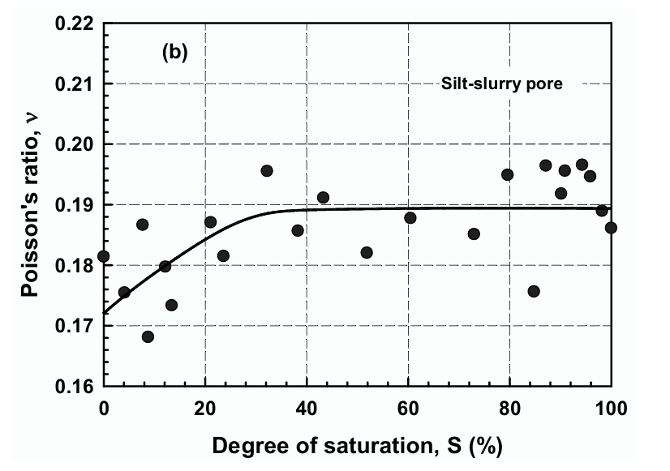
Densidad Seca VS TOF - Limo (Humedad)
1.3713603017 | 0.00185
1.4537727083 | 0.00173
1.5161625902 | 0.00166
1.52644833 | 0.00266
1.3723113437 | 0.00309
1.5620971264 | 0.00162
1.6528849879 | 0.00158
1.664219087 | 0.00174
1.5163111098 | 0.00256
1.7257129652 | 0.00121
1.7591036539 | 0.00144
1.7091057435 | 0.00203
1.5558289053 | 0.00236
Limo Proctor Estandar (TOF)
Limo Proctor Estandar (Mod E)
 | Resultados Proctor Limo Arenoso |  |  |  |  |  |  |  |  |  |  |  | Humedad |  |  |  |  |  | Mediciones TOF |  |  |  |  |  | RESUMEN RESULTADOS LIMO
 | Proctor | Molde | M_m | V_m | M_m+M_s_h | M_s_h | Humedad | ρ_hum | ρ_dry | GS | e | Saturación | M_t | M__t+M_s_h | M__t+M_s_d | Humedad |  |  | TOF1 | TOF2 | TOF3 | TOF4 | TOF5 | TOF_Prom | ρ_dry | Humedad | TOF_Prom | Saturación | Poisson | Mod E
 | [-] | [-] | [g] | [cm3] | [g] | [g] | [%] | [g/cm3] | [g/cm3] | - | - | % | [g] | [g] | [g] | [%] |  |  | [s] | [s] | [s] | [s] | [s] | [s] | [g/cm3] | [%] | [s] | [%] | [-] | [Mpa]
Estándar | Estandar | M1 | 3579 | 939.61803068 | 5013.2 | 1434.2 | 11.30% | 1.5263649198 | 1.3713603017 | 2.65 | 0.93238786099 | 32.12% | 18.79 | 54.24 | 50.64 | 11.30% | Óptimo |  | 0.0019531631477 | 0.0018555049903 | 0.0018164417274 | 0.0018164417274 | 0.0017969100959 | 0.00185 | 1.3713603017 | 11.30% | 0.00185 | 32.12% | 0.19000 | 32.626
 | Estandar | M2 | 3573.4 | 939.61803068 | 5134.2 | 1560.8 | 14.26% | 1.6611005207 | 1.4537727083 | 2.65 | 0.82284340933 | 45.93% | 18.33 | 38.44 | 35.93 | 14.26% | % Humedad | Densidad Seca | 0.0017969100959 | 0.0017773784644 | 0.0016015937811 | 0.0016211254126 | 0.0015625305182 | 0.00173 | 1.4537727083 | 14.26% | 0.00173 | 45.93% | 0.19000 | 50.233
 | Estandar | M3 | 3525.8 | 939.61803068 | 5224 | 1698.2 | 19.20% | 1.8073301539 | 1.5161625902 | 2.65 | 0.74783365397 | 68.05% | 18.71 | 41.18 | 37.56 | 19.20% | 21.00% | 1.540 | 0.0016992519385 | 0.0018359733589 | 0.0016601886756 | 0.001679720307 | 0.0016601886756 | 0.00166 | 1.5161625902 | 19.20% | 0.00166 | 68.05% | 0.19000 | 65.587
 | Estandar | M4 | 3981.6 | 939.61803068 | 5768.8 | 1787.2 | 24.61% | 1.9020494942 | 1.52644833 | 2.65 | 0.73605614283 | 88.59% | 18.87 | 48.14 | 42.36 | 24.61% |  |  | 0.0027344284068 | 0.002539112092 | 0.0027148967753 | 0.0026367702494 | 0.0026563018809 | 0.00266 | 1.52644833 | 24.61% | 0.00266 | 88.59% | 0.19000 | 1.606
 | Estandar | M5 | 3577 | 939.61803068 | 5247 | 1670 | 29.51% | 1.7773179584 | 1.3723113437 | 2.65 | 0.93104867356 | 84.00% | 17.87 | 64.65 | 53.99 | 29.51% |  |  | 0.0033008457196 | 0.0028711498271 | 0.0031250610364 | 0.0031055294049 | 0.0030664661419 | 0.00309 | 1.3723113437 | 29.51% | 0.00309 | 84.00% | 0.19000 | 0.315
Limo Proctor Modificado (TOF)
Limo Proctor Modificado (Mod E)
Densidad Seca VS TOF - Limo (Saturación)
1.3713603017 | 0.00185
1.4537727083 | 0.00173
1.5161625902 | 0.00166
1.52644833 | 0.00266
1.3723113437 | 0.00309
1.5620971264 | 0.00162
1.6528849879 | 0.00158
1.664219087 | 0.00174
1.5163111098 | 0.00256
1.7257129652 | 0.00121
1.7591036539 | 0.00144
1.7091057435 | 0.00203
1.5558289053 | 0.00236
Modificado | Modificado | M5 | 3577 | 939.61803068 | 5207.4 | 1630.4 | 11.08% | 1.7351731733 | 1.5620971264 | 2.65 | 0.69643740794 | 42.16% | 18.99 | 54.38 | 50.85 | 11.080% | Óptimo |  | 0.0014453407293 | 0.0014062774664 | 0.001679720307 | 0.0016015937811 | 0.0015820621497 | 0.00162 | 1.5620971264 | 11.08% | 0.00162 | 42.16% | 0.19000 | 75.858
 | Modificado | M6 | 3580.8 | 939.61803068 | 5382.6 | 1801.8 | 16.01% | 1.9175877231 | 1.6528849879 | 2.65 | 0.60325734661 | 70.35% | 19.2 | 54.19 | 49.36 | 16.015% | % Humedad | Densidad Seca | 0.0016015937811 | 0.0015820621497 | 0.0015625305182 | 0.0018359733589 | 0.0018164417274 | 0.00158 | 1.6528849879 | 16.01% | 0.00158 | 70.35% | 0.19000 | 87.736
 | Modificado | M7 | 3594.6 | 939.61803068 | 5453.6 | 1859 | 18.88% | 1.9784635238 | 1.664219087 | 2.65 | 0.5923384251 | 84.48% | 18.39 | 50.94 | 45.77 | 18.882% | 17.20% | 1.665 | 0.0017773784644 | 0.00171878357 | 0.0017383152015 | 0.0017383152015 | 0.0017383152015 | 0.00174 | 1.664219087 | 18.88% | 0.00174 | 84.48% | 0.19000 | 48.322
 | Modificado | M8 | 3575.2 | 939.61803068 | 5344.2 | 1769 | 24.16% | 1.8826799213 | 1.5163111098 | 2.65 | 0.74766245723 | 85.64% | 14.66 | 46.88 | 40.61 | 24.162% |  |  | 0.0023828590402 | 0.0023828590402 | 0.0023828590402 | 0.0023828590402 | 0.0032813140882 | 0.00256 | 1.5163111098 | 24.16% | 0.00256 | 85.64% | 0.19000 | 2.277
Limo Proctor Modificado 56 Golpes (TOF)
Limo Proctor Modificado 56 Golpes (Mod E)
56/Modificado | MOD 56 | M1 | 3579 | 939.61803068 | 5415 | 1836 | 13.23% | 1.953985492 | 1.7257129652 | 2.65 | 0.53559720156 | 65.45% | 18.88 | 47.47 | 44.13 | 13.228% | Óptimo |  | 0.0011523662572 | 0.0012109611516 | 0.0012109611516 | 0.001269556046 | 0.0011914295201 | 0.00121 | 1.7257129652 | 13.23% | 0.00121 | 65.45% | 0.19000 | 370.782
 | MOD 56 | M2 | 3573.4 | 939.61803068 | 5490.4 | 1917 | 15.98% | 2.0401907343 | 1.7591036539 | 2.65 | 0.50644903396 | 83.61% | 18.56 | 49.48 | 45.22 | 15.979% | % Humedad | Densidad Seca | 0.0014453407293 | 0.0014453407293 | 0.0014453407293 | 0.0014258090978 | 0.0014453407293 | 0.00144 | 1.7591036539 | 15.98% | 0.00144 | 83.61% | 0.19000 | 148.842
 | MOD 56 | M3 | 3575.8 | 939.61803068 | 5483.8 | 1908 | 18.81% | 2.0306123741 | 1.7091057435 | 2.65 | 0.55051845681 | 90.55% | 18.43 | 42.62 | 38.79 | 18.811% | 16.00% | 1.760 | 0.0020117580421 | 0.0020703529366 | 0.0020312896736 | 0.0020312896736 | 0.0019922264107 | 0.00203 | 1.7091057435 | 18.81% | 0.00203 | 90.55% | 0.19000 | 16.709
 | MOD 56 | M4 | 3981.6 | 939.61803068 | 5770.8 | 1789.2 | 22.39% | 1.9041780187 | 1.5558289053 | 2.65 | 0.70327212134 | 84.37% | 19.02 | 57.94 | 50.82 | 22.390% |  |  | 0.0023242641458 | 0.0023633274087 | 0.0023633274087 | 0.0023828590402 | 0.0023437957773 | 0.00236 | 1.5558289053 | 22.39% | 0.00236 | 84.37% | 0.19000 | 4.923

